상품제안서
HWC-700Q 하이브리드 고속무선충전 패드/거치대 | 상품코드: F24285

 |  |  |  |  |  |  | 02-412-0044 | www.easy1.co.kr
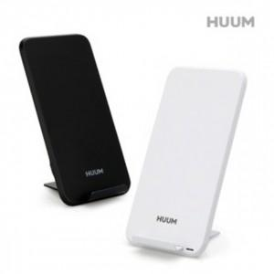

【상세/제작정보】 | 제품색상 : 블랙, 화이트 카톤단위당수량 : 50개 인쇄방법 : 실크인쇄, 레이져인쇄 기본수량 미만시 기본인쇄비용발생

【인쇄/포장옵션】 | 실크, 레이저 / 포장지포장

【공급단가】 | 수량 | 100~ | 300~ | 500~ | 1,000~ | 3,000~
*VAT별도 | 단가 | 11,700원 | 11,520원 | 11,250원 | 10,800원 | 10,350원

【상품 URL】 | http://www.easy1.co.kr/src/goods_detail.php?gdno=24285

